1
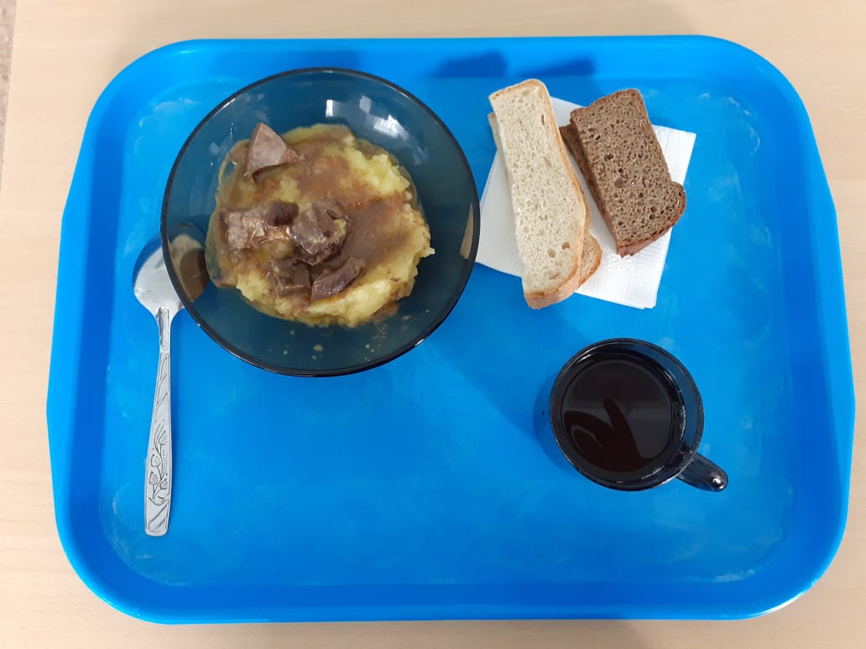
Школа | МБОУ ООШ №25 имени В.В.Буракова станицы Баракаевской |  |  | Отд./корп |  |  |  | День | 07.10.2021г

Прием пищи | Раздел | № рец. | Блюдо | Выход, г | Цена | Калорийность | Белки | Жиры | Углеводы

1-4 классы | Фрукты | 112 | Груши | 80 |  | 37.60 | 0.32 | 0.32 | 7.84
 | Гор.блюдо | 408 | Сердце в соусе | 100 |  | 234.00 | 24.30 | 13.40 | 4.10
 | Гарнир | 426 | Картофель отварной | 150 |  | 146.02 | 2.85 | 6.15 | 19.05
 | Напиток | 493 | Чай с сахаром | 200 |  | 60.00 | 0.10 | 0.00 | 15.00
 | Хлеб | 109 | Хлеб пшеничный | 35 |  | 82.25 | 2.66 | 0.28 | 27.22
 | Хлеб | 108 | Хлеб ржаной йодированный | 20 |  | 34.80 | 1.32 | 0.24 | 10.01

 |  |  |  |  | 49.96 | 594.67 | 31.55 | 20.39 | 83.22
5-9 классы | Фрукты | 112 | Яблоки | 100 |  | 47.00 | 3.23 | 0.40 | 9.80
 | Гор.блюдо | 408 | Сердце в соусе | 140 |  | 327.60 | 34.02 | 18.76 | 5.74
 | Гарнир | 426 | Картофель отварной | 170 |  | 165.50 | 3.23 | 6.97 | 21.59
 | Напиток | 493 | Чай с сахаром | 200 |  | 60.00 | 0.10 | 0.02 | 15.00
 | Хлеб | 109 | Хлеб пшеничный | 50 |  | 117.50 | 3.80 | 0.00 | 38.88
 | Хлеб | 108 | Хлеб ржаной | 30 |  | 52.20 | 1.98 | 0.36 | 15.01

 |  |  |  |  | 57.94р. | 769.80 | 46.36 | 26.11 | 106.02
сотрудники | Гор.блюдо | 408 | Сердце в соусе | 140 |  | 327.60 | 34.02 | 18.76 | 5.74
 | Гарнир | 426 | Картофель отварной | 170 |  | 165.50 | 3.23 | 6.97 | 21.59
 | Напиток | 493 | Чай с сахаром | 200 |  | 60.00 | 0.10 | 0.02 | 15.00
 | Хлеб | 109 | Хлеб пшеничный | 50 |  | 117.50 | 3.80 | 0.00 | 38.88
 | Хлеб | 108 | Хлеб ржаной | 30 |  | 52.20 | 1.98 | 0.36 | 15.01

 |  |  |  |  | 48.88р. | 722.80 | 43.13 | 26.11 | 96.22

